상품제안서
송월 호텔수건 150g 30수+포켓 5단 암막 양우산 선물세트 | 상품코드: S45986

 |  |  |  |  |  |  | 02-713-8555 | www.synergygift.co.kr
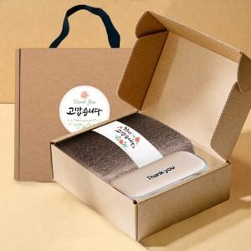

【상세/제작정보】 | <p><span style="font-size: 14pt;">※ 파우치 DTF인쇄 별도문의</span></p><p><span style="font-size: 14pt;"></span><span style="font-size: 18.6667px;">※ 자수인쇄 글자 20자 기준(난이도, 크기, 글자수에 따라 비용 추가 변동 됩니다)</span>​​<span style="font-size: 14pt;">​</span></p>

【인쇄/포장옵션】 | [수건] 나염1도, [수건] 자수, [우산] 손잡이1도, [우산] 원단1도 / 포장불가능

【공급단가】 | 수량 | 50~ | 100~ | 300~ | 1,000~ | 3,000~
*VAT별도 | 단가 | 12,180원 | 11,530원 | 10,960원 | 10,680원 | 10,500원

【상품 URL】 | https://www.synergygift.co.kr:443/src/goods_detail.php?gdno=45986

